交付过程问题记录
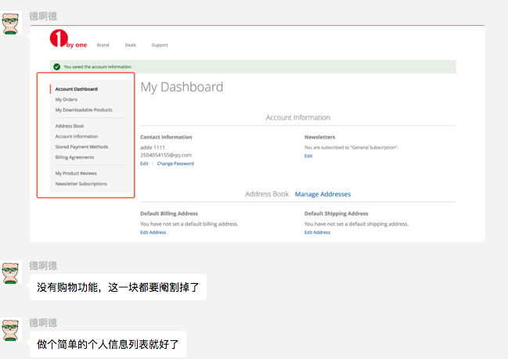
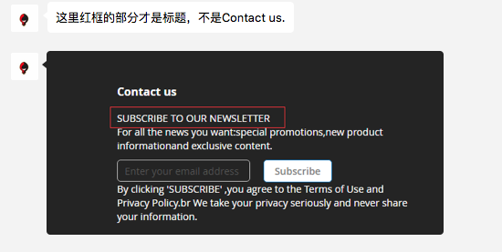
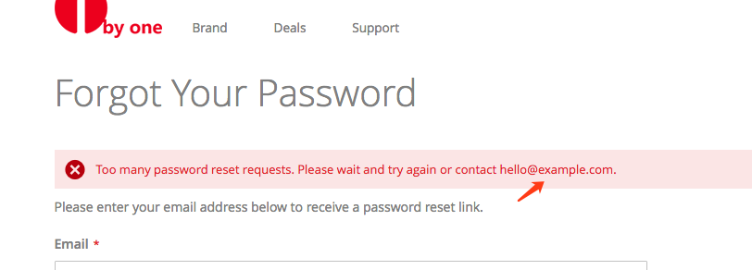
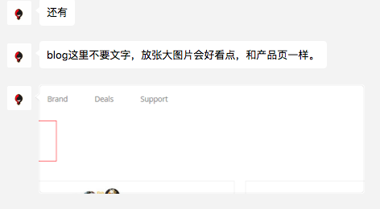
 |  |  |  |  | 优先级
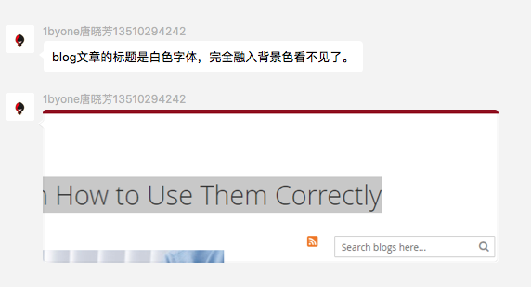

 |  |  | 已修正

 |  |  | 随着UI调整一起修正

 |  |  | 已开发完成

 |  |  | 随着UI调整一起修正

 |  | 添加放大镜按钮


 |  |  | 随着UI调整一起修正

 | 小圈圈设计成与1byone相关的。其他类似小部件也成1byone相关

这几个图无法点击

 |  |  |  | 开发中 | 1

 |  |  |  | 下一版本开发

 |  |  |  | 开发完成

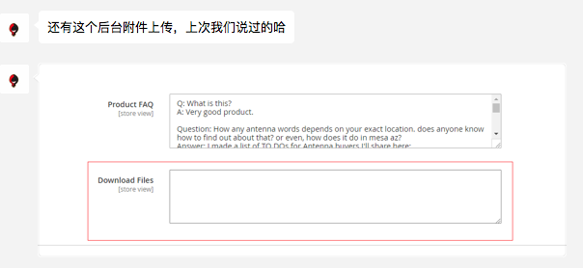

 |  |  |  | 开发中 | 3

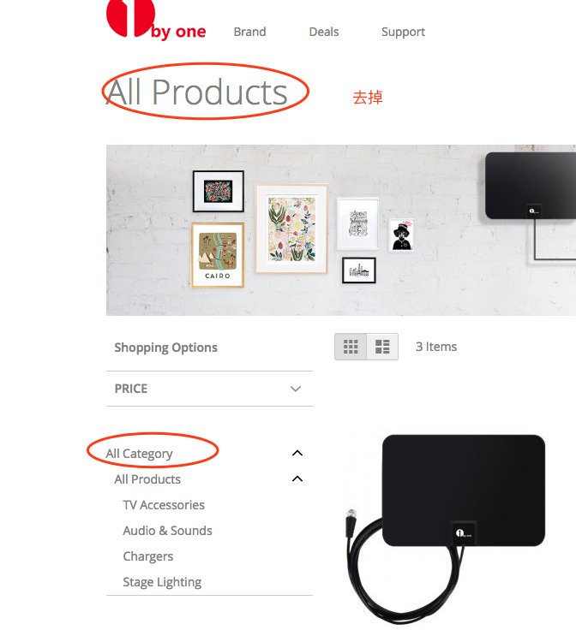

 |  |  |  | 开发中 | 1

 |  |  |  | 开发中 | 1

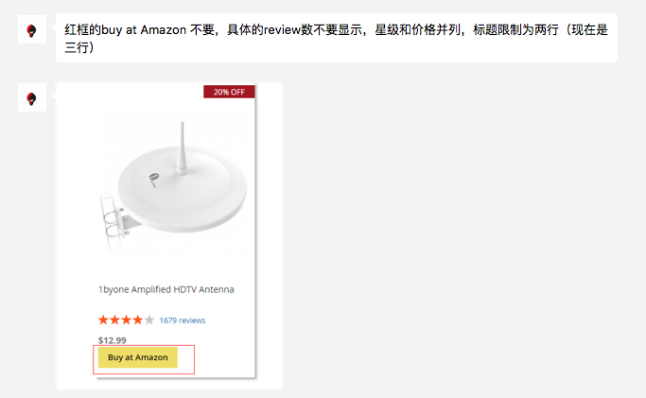

 |  |  |  | 开发中 | 2

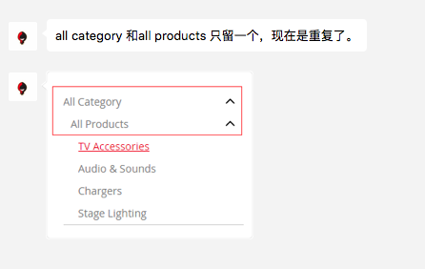

 |  |  | 完成

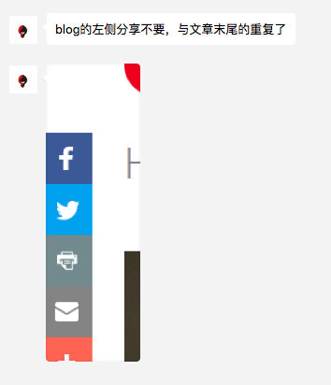

 |  |  | 完成

FAQ搜索不到产品时。

 |  |  | 待开发 |  | 1

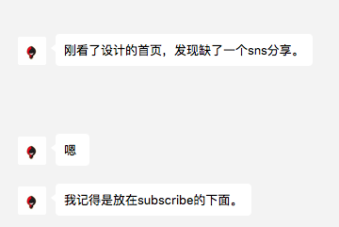

 |  |  | 待开发 |  | 3

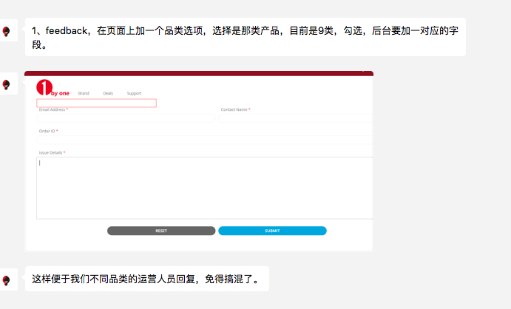

 |  |  |  | 待开发 | 1

 |  |  |  | 待开发 | 1

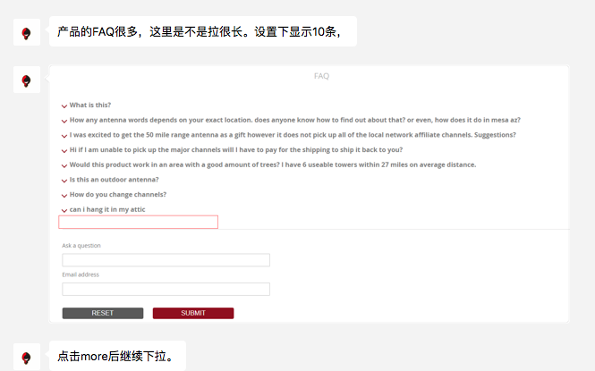

 |  |  |  | 待开发 | 3

